关系图
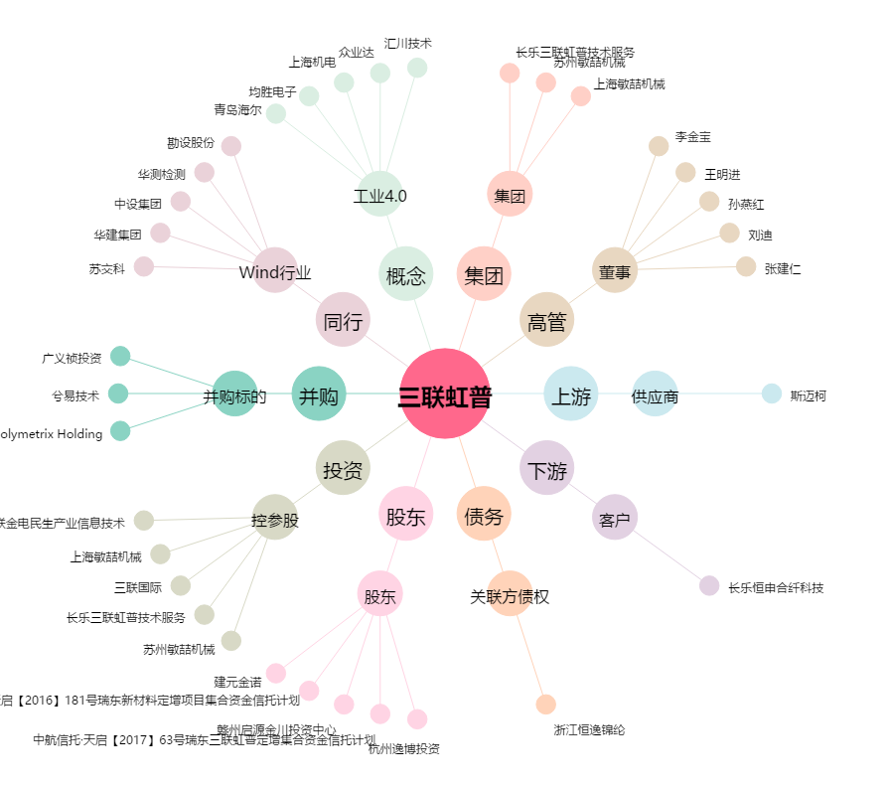
三联虹普[300384.SZ] - 关系概览图

